Nápověda k bodu 6
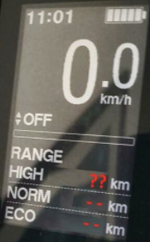

Hodnota dojezdu na HIGH/BOOST

